DEGUN
 |  |  |  |  |  | PROCESO DE GESTIÓN DOCUMENTAL |  |  |  |  |  |  |  |  | POLICÍA NACIONAL
Código:1GD-FR-0020
Fecha: 04/07/2018 |  |  |  |  |  | DIAGNÓSTICO INTEGRAL PARA LOS ARCHIVOS DE LA POLICÍA NACIONAL
Versión: 0

CIUDAD:INIRIDA |  |  |  |  |  |  |  |  | FECHA ELABORACIÓN DEL DIAGNÓSTICO |  |  |  |  |  |  | 14 |  | 12 |  |  | 2022
RESPONSABLE DEL DILIGENCIAMIENTO:
A. IDENTIFICACIÓN
CÓDIGO Y NOMBRE DE LA UNIDAD: 3.8.7.4 DEPARTAMENTO DE POLICIA GUANIA
FECHA DE CREACIÓN DE LA UNIDAD: 23/01/1992 |  |  |  |  |  |  |  |  | ACTO ADMINISTRATIVO DE CREACIÓN DE LA UNIDAD: RESOLUCION 0555 23/01/1992
DIRECCIÓN DE LA UNIDAD: CALLE 26 N°14-75 BARRIO 5 DE DICIEMBRE |  |  |  |  |  |  |  |  | ACTO ADMINISTRATIVO VIGENTE DE LA UNIDAD:RESOLUCION 04074 13/12/2010
CORREO ELECTRÓNICO DE LA UNIDAD: DEGUN.COMAN@POLICIA.GOV.CO |  |  |  |  |  |  |  |  | TELÉFONO: 3203013133 |  |  |  |  |  |  |  | IP: 47000
A.1 DIRECTOR, COMANDANTE O JEFE DE LA UNIDAD:
NOMBRE:
GRADO:
CARGO: |  | COMANDANTE DEL DEPARTAMENTO DE POLICIA GUANIA (E )
TIEMPO EN EL CARGO:
A.2 ADMINISTRACIÓN DEL ARCHIVO
Jefe Grupo de Gestión Documental
NOMBRES Y APELLIDOS: |  |  |  |  |  |  |  |  | CAPACITACIÓN O CURSOS EN GESTIÓN DOCUMENTAL Y ARCHIVÍSTICA
GRADO: |  |  |  |  |  |  |  |  | 1
CARGO:JEFE DE GESTION DOCUMENTAL |  |  |  |  |  |  |  |  | 2
TIEMPO EN EL PROCESO DE GESTIÓN DOCUMENTA: |  |  |  |  |  |  |  |  | 3
TIEMPO EN LA INSTITUCIÓN: |  |  |  |  |  |  |  |  | 4
CORREO INSTITUCIONAL: |  |  |  |  |  |  |  |  | 5
No. CELULAR: |  |  |  |  |  |  |  |  | 6
No IP DE LA OFICINA Y/O GRUPO: |  |  |  |  |  |  |  |  | 7
CONDICIÓN MÉDICO LABORAL: |  |  |  |  |  |  |  |  | 8
Funciones del Jefe Grupo de Gestión Documental
1 | • Supervisar el trámite en las ventanillas únicas de la documentación oficial a través de mecanismos para que se garantice el manejo expedito y controlado de la correspondencia
2 | • Verificar el cumplimiento a los lineamientos del proceso de gestión documental, respecto al control de registros para que se ejecuten las directrices y regulaciones de los entes competentes
3 | • Supervisar la ejecución del procedimiento archivo central con el fin de garantizar la disponibilidad e integridad de los activos de información para la consulta
4 | • Proyectar las modificaciones o actualizaciones de las tablas de retención documental cuando se requiera, para el trámite respectivo ante el comité de archivo de la unidad
5 | • Brindar la información que corresponda de acuerdo a la naturaleza del cargo, a quien la requiera, siguiendo los lineamientos de la normativa establecida
6 | • Implementar el sistema de gestión integral de acuerdo con los lineamientos institucionales, efectuando mejora continua en los procesos que lo requieran
7
Responsable Archivo Central
NOMBRES Y APELLIDOS: |  |  |  |  |  |  |  |  | CAPACITACIÓN O CURSOS EN GESTIÓN DOCUMENTAL Y ARCHIVÍSTICA
GRADO: |  |  |  |  |  |  |  |  | 1 | CURSO ORGANIZACIÓN DOCUMENTAL
CARGO: |  |  |  |  |  |  |  |  | 2
TIEMPO EN EL PROCESO DE GESTIÓN DOCUMENTAL: |  |  |  |  |  |  |  |  | 3
TIEMPO EN LA INSTITUCIÓN: |  |  |  |  |  |  |  |  | 4
CORREO INSTITUCIONAL: |  |  |  |  |  |  |  |  | 5
No. CELULAR: |  |  |  |  |  |  |  |  | 6
No IP DE LA OFICINA Y/O GRUPO: |  |  |  |  |  |  |  |  | 7
CONDICIÓN MÉDICO LABORAL: |  |  |  |  |  |  |  |  | 8
Funciones del Responsable Archivo Central
1 | Dirigir, coordinar y controlar la organización y el funcionamiento del archivo, para custodiar y organizar la documentación
2 | Revisar los parametros establecidos en la Gestion Documental par la consulta y préstamos de la documentación
3 | Promover y organizar las actividades de difusión del archivo
4 | El director o responsable deberá velar también por el cumplimiento de la normativa establecida
5 | Planificar, dirigir y coordinar la metodología de organización documental utilizada en un archivo
TALENTO HUMANO
GRADO | APELLIDOS Y NOMBRES |  |  |  | CÉDULA | CARGO ACTUAL | No. De Celular | TIEMPO DE SERVICIO EN LA UNIDAD |  |  | TIEMPO EN EL PROCESO DE GESTIÓN DOCUMENTAL |  |  | NIVEL ACADÉMICO |  |  |  |  | CONDICIÓN MÉDICO LABORAL
 |  |  |  |  |  |  |  | Años | Meses | Días | Años | Meses | Días
PT |  |  |  |  |  | JEFE DE GESTION DOCUMENTAL (E) |  | 1 | 3 |  | 0 | 4 | 0 | TECNICO
A.3 NIVEL Y TIPO DE ARCHIVO
NIVEL DE LA UNIDAD |  |  |  |  | Asesor |  | Control |  | Operativo |  |  |  | Administrativo |  |  |  |  | Docente
 |  |  |  |  |  |  |  |  |  |  |  |  | X
JURISDICCIÓN |  |  |  |  | Dirección |  |  | Oficina Asesora |  |  | Región |  | Metropolitana |  | Departamento |  |  | Escuela de Policía |  |  |  | Centro de Instrucción
 |  |  |  |  |  |  |  |  |  |  |  |  |  |  | X
MISIÓN DE LA UNIDAD |  |  |  |  | EL FIN PRIMORDIAL DE LA POLICÍA NACIONAL ES EL MANTENIMIENTO DE LA CONVIVENCIA COMO CONDICIÓN NECESARIA, PARA EL EJERCICIO DE LOS DERECHOS Y LIBERTADES PUBLICAS Y PARA ASEGURAR QUE LOS HABITANTES DE COLOMBIA CONVIVAN EN PAZ FUNDAMENTADA EN EL CÓDIGO DE ÉTICA POLICIAL.
SISTEMA DE ARCHIVO |  |  |  |  | Centralizado |  |  |  |  |  |  | Descentralizado
 |  |  |  |  | X
CLASES DE ARCHIVOS |  |  |  |  | Archivo de Gestión |  | Archivo de Central |  | Archivo Intermedio |  |  | Archivo Histórico |  |  | Número de Depósitos
 |  |  |  |  | SI |  | SI |  | NO |  |  | NO |  |  | 2
NUMERO DE DEPENDENCIAS |  |  |  |  | Operativas |  |  |  |  |  |  |  | Administrativas
 |  |  |  |  | 2 |  |  |  |  |  |  |  | 24
SERVICIOS QUE PRESTA |  |  |  |  | EL GRUPO DE GESTIÓN DOCUMENTAL - ARCHIVO CENTRAL PRESTA LOS SIGUIENTES SERVICIOS
 |  |  |  |  | 1 | Asesorías y Acompañamientos |  |  |  |  | Periodicidad |  | Semanal | Cantidad |  | 5 | Origen |  | Interno
 |  |  |  |  | 2 | Prestamos y Consultas de Documentos |  |  |  |  |  |  | Mensual |  |  | 3 |  |  | Interno
 |  |  |  |  | 3 | Transferencias Documentales |  |  |  |  |  |  | Mensual |  |  | 25 |  |  | Interno
 |  |  |  |  | 4 | Inspecciones Judiciales |  |  |  |  |  |  | Anual |  |  | 1 |  |  | Interno
 |  |  |  |  | 5 | Requerimientos / Solicitudes |  |  |  |  |  |  | Semanal |  |  | 2 |  |  | Interno
 |  |  |  |  | 6 | Respuesta Derechos de Petición |  |  |  |  |  |  | Mensual |  |  | 3 |  |  | Interno
 |  |  |  |  | PROCESOS TÉCNICOS DE REPROGRAFÍA DESARROLLADOS
 |  |  |  |  | DIGITALIZACIÓN | Unidad de Conservación | Periodicidad | Cantidad | MICROFILMACIÓN |  |  | Soporte |  |  |  | Periodicidad |  |  | Cantidad
 |  |  |  |  |  | No Aplica | No Aplica | 0 |  |  |  | No Aplica |  |  |  | No Aplica |  |  | 0
 |  |  |  |  |  | Almacenamiento y Administración
 |  |  |  |  |  | Almacenamiento Interno Equipo de Computo
A.4 PRESUPUESTO ANUAL DEL ARCHIVO
PROPIO: 000 |  |  |  |  |  | ASIGNADO POR LA DEPENDENCIA: 000 |  |  |  | SEGÚN NECESIDADES: 000 |  |  |  |  |  |  | OTRO: CORREO Y MENSAJERIA
ASIGNACIÓN DE RUBROS PARA EL ARCHIVO: NO APLICA
Materiales de consumo:
Personal:
Proceso de Reprografía:
Conservación o Preservación:
Mantenimiento:
Capacitación:
Equipos:
Organización:
Otro (cual):
B. INFRAESTRUCTURA
ASPECTOS A TENER EN CUENTA
Los edificios y locales destinados como sedes de archivos deberán cumplir con las condiciones de edificación, almacenamiento, medio ambiental, de seguridad y de mantenimiento que garanticen la adecuada conservación de los acervos documentales (Acuerdo 049 del 05/05/2000 "Por el cual se desarrolla el artículo 61 del capítulo 7º de conservación documentos el reglamento general de archivos sobre "condiciones de edificios y locales destinados a archivos".)
...
B1. DATOS GENERALES Y UBICACIÓN DEL DEPÓSITO DE ARCHIVO
B.5 EQUIPOS Y ENSERES
Accesorio |  |  |  |  |  |  | Cantidad | Accesorio |  |  |  |  | Cantidad | Accesorio |  |  |  |  |  |  | Cantidad
Cuenta con extintores CO2 (cuantos): |  |  |  |  |  |  | 0 | Termohigrómetros |  |  |  |  | 1 | Puestos de Trabajo |  |  |  |  |  |  | 1
Cuenta con extintores Multipropósito(cuantos): |  |  |  |  |  |  | 2 | Equipos de Computo |  |  |  |  | 1 | Teléfonos |  |  |  |  |  |  | 0
Cuenta con extractores de aire (cuantos): |  |  |  |  |  |  | 0 | Escáneres |  |  |  |  | 0 | Unidades de Conservación (Cajas) |  |  |  |  |  |  | 980
Cuenta con sensores de movimiento: |  |  |  |  |  |  | 0 | Impresoras |  |  |  |  | 0 | Unidades de Conservación (Carpetas) |  |  |  |  |  |  | 4910
Deshumidificadores |  |  |  |  |  |  | 1 | Fotocopiadoras |  |  |  |  | 0 | Equipos de Microfilmación |  |  |  |  |  |  | 0
Otros, cuales? |  | AIRE ACONDICIONADO, VENTILADOR , HIGOMETRO,
EVIDENCIA FOTOGRÁFICA
SE DEBERÁ ANEXAR FOTOGRAFÍAS QUE DEN CUANTA DE LAS CONDICIONES TÉCNICAS MÍNIMAS QUE PRESENTA LA ESTRUCTURA DEL ARCHIVO, EQUIPAMIENTO Y MOBILIARIO, ESTANTERÍA, SEÑALÉTICA Y SEGURIDAD, LAS ÁREAS COLINDANTES Y EL ESTADO DE LA INFORMACIÓN ADMINISTRADA POR LA UNIDAD
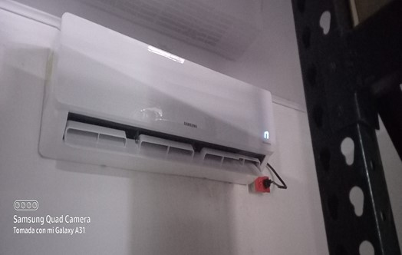
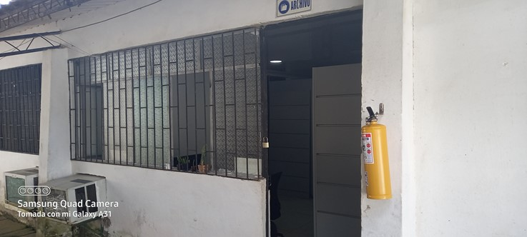
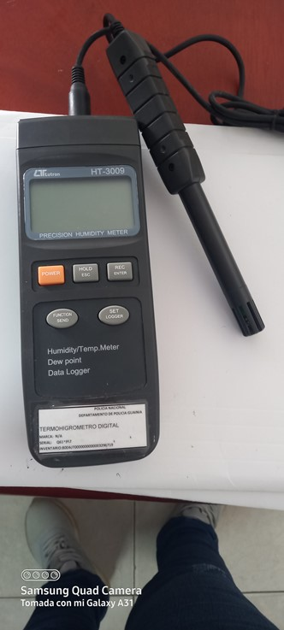
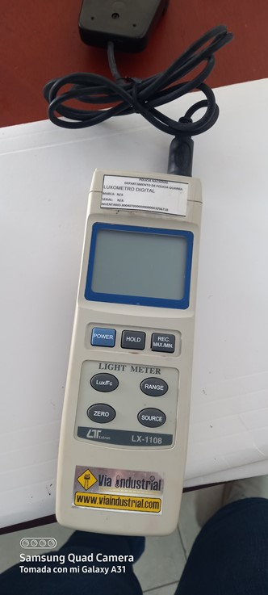
...
 |  |  |  |  |  |  |  |  |  |  |  |  |  | GESTION DOCUMENTAL (ARCHIVO CENTRAL DEL DEPARTAMENTO)
...
 |  |  |  |  |  |  |  |  |  |  | Planos | Libros | Videos | Fotografías |  | Cintas |  | Microfilmes |  | Magnéticos y ópticos |  | Pergaminos
 |  |  |  |  |  |  |  |  |  |  | NO APLICA | NO APLICA | NO APLICA | NO APLICA | NO APLICA | NO APLICA |  | NO APLICA |  | NO APLICA |  | NO APLICA
 |  |  |  |  |  |  |  |  |  |  | Planos | Libros | Videos | Fotografías |  | Cintas |  | Microfilmes |  | Magnéticos y ópticos |  | Pergaminos
...
B. Inspección y mantenimiento de sistemas de almacenamiento e instalaciones físicas |  |  |  |  |  | Archivo Central |  |  | CUMPLIMIENTO PROGRAMA SISTEMA INTEGRADO DE CONSERVACION - SIC |  |  | MEDIANTE ACTA N°057 SE DIO CUMPLIMIENTO Y COMUNICACIÓN OFICIALGS-2022-020729-DEGUN |  |  | SEMESTRAL
C. Saneamiento ambiental: desinfección, desratización y desinsectación |  |  |  |  |  | Archivo Central |  |  | CUMPLIMIENTO PROGRAMA SISTEMA INTEGRADO DE CONSERVACION - SIC |  |  | MEDIANTE ACTA N°059 SE DIO CUMPLIMIENTO Y COMUNICACIÓN OFICIALGS-2022-020729-DEGUN |  |  | SEMESTRAL
D. Monitoreo y control de condiciones ambientales |  |  |  |  |  | Archivo Central |  |  | CUMPLIMIENTO PROGRAMA SISTEMA INTEGRADO DE CONSERVACION - SIC |  |  | MEDIANTE ACTA N°061DEL 8 JULIO 2022 SE DIO CUMPLIMIENTO Y COMUNICACIÓN OFICIALGS-2022-020729-DEGUN |  |  | SEMESTRAL
E. Almacenamiento y re-almacenamiento |  |  |  |  |  | Archivo Central |  |  | CUMPLIMIENTO PROGRAMA SISTEMA INTEGRADO DE CONSERVACION - SIC |  |  | MEDIANTE ACTA N°063 DEL 8 JULIO 2022 SE DIO CUMPLIMIENTO Y COMUNICACIÓN OFICIALGS-2022-020729-DEGUN |  |  | SEMESTRAL
F. Prevención de emergencias y atención de desastres. |  |  |  |  |  | Archivo Central |  |  | CUMPLIMIENTO PROGRAMA SISTEMA INTEGRADO DE CONSERVACION - SIC |  |  | MEDIANTE ACTA N°065DEL 8 JULIO 2022 SE DIO CUMPLIMIENTO Y COMUNICACIÓN OFICIALGS-2022-020729-DEGUN |  |  | SEMESTRAL
PLAN DE CONSERVACIÓN PREVENTIVA
Programa |  |  |  |  |  | Clase de Archivo |  |  | Actividad |  |  | Evidencia |  |  | periodicidad |  |  |  |  | Observaciones
A. Preservación digital a largo plazo |  |  |  |  |  | Archivo de Gestión |  |  | MEDIANTE OFICIO GS-2022-013474-DEGUN SE ENVIO UNA SOLICITUD AL JEFE DE TELEMATICA , DE ASEGURAR LA ESTABILIDAD TECNOLOGICA Y REALIZAR BACKUP Y ELLOS NOTIIFICARON A TODAS LAS DEPENDENCIAS CON EL COMUNICADO OFICIAL N° GS-2022-018977 |  |  | NO APLICA |  |  | NO APLICA |  |  |  |  | NO APLICA
EVIDENCIA FOTOGRÁFICA
SE DEBERÁ ANEXAR FOTOGRAFÍAS QUE DEN CUANTA DE LAS CONDICIONES DE ORGANIZACIÓN, ADMINISTRACIÓN, CUSTODIA Y CONSERVACIÓN DE LOS ACERVOS DOCUMENTALES
Plan de conservación de preventiva
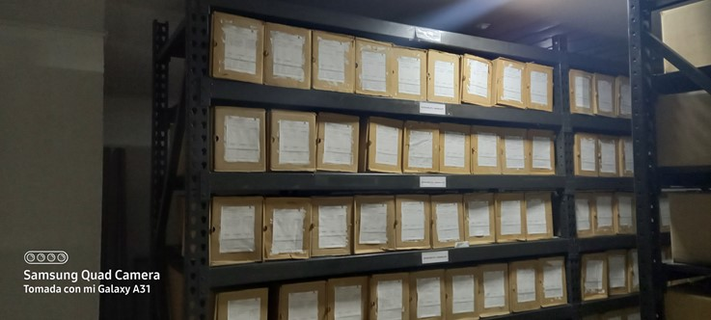
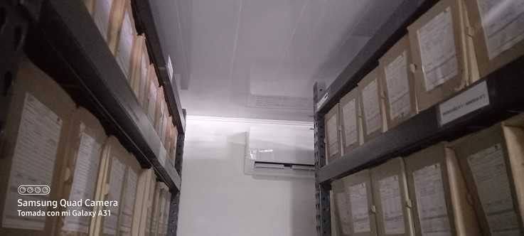
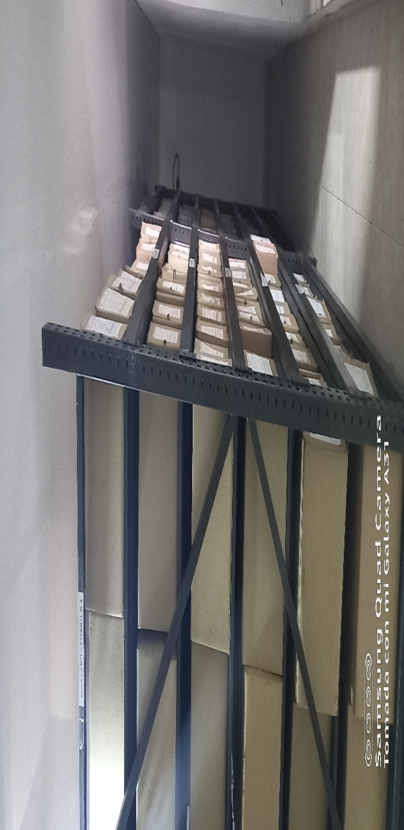

Fecha de Elaboración |  |  | 2022-12-14 |  |  |  | Fecha de Elaboración |  | 2022-12-14 |  |  |  |  |  | VISTO BUENO JEFE DE LA UNIDAD
Diagnostico Elaborado por: |  |  |  |  |  |  | Jefe Grupo de Gestión Documental |  |  |  |  |  |  |  | Comandante de Unidad
 |  |  | Grado Nombres y Apellidos |  |  |  |  |  | Grado Nombres y Apellidos |  |  |  |  |  |  | Grado Nombres y Apellidos

 |  |  |  | Firma |  |  |  |  |  | Firma |  |  |  |  |  |  |  |  | Firma

INSTRUCCIONES PARA EL DILIGENCIAMIENTO
...

